Аркуш1
Смета по саду "На качелях"
№ | название | ед.измерения | характеристики | Цена 1 шт, руб | Кол-во, шт | Итого, руб
1 | 2 | 3 | 4 | 5 | 6 | 7
МАФ
1 | Качель (примерная стоимость) | шт |  | 80000 | 1 | 80000
2 | Работы по монтажу качели - 20 % от стоимости материала |  |  | 16000 | 1 | 16000
 | Итого |  |  |  |  | 96000
Материалы
1 | Устройство дорожек (Кора лиственницы) | мешк. | 16 кв.м, h 4 см | 250 | 10 | 2500
2 | Грунт для посадки растений | мешк. | 34 кв.м h 20 см | 850 | 12 | 10200
3 | Бордюр ландшафтный h 14 см, 10 м/п | шт | 32 м | 995 | 4 | 3980
4 | Геотекстиль черный, ширина 1.6м | рул. | 20 кв.м | 680 | 1 | 680
5 | Песок |  | 16 кв.м, h 10 см | 940 | 3 | 2820
6 | Доставка материала |  |  |  |  | 1500
 | Итого |  |  |  |  | 21680
Освещение сада
1 | Ландшафтный светодиодный светильник Fumagalli Minitommy Spike | шт |  | 5150 | 2 | 10300
2 | Уличный настенный светодиодный светильник FLAME-1 (IP65) | шт | 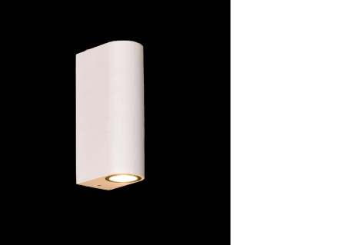 | 10450 | 10 | 104500
3 | TEMPARIUM FIREFLIES / ЛУЖАЙКА СВЕТЛЯЧКОВ (цена с установкой) | шт |  | 40000 | 1 | 40000
4 | Краска светоотражающая универсальная "VESTA Луч" белая - 4 кг (в т.ч. грунт) | шт |  | 5460 | 1 | 5460
 | Итого |  |  |  |  | 160260
 | Посадочный материал
1 | Стоимость посадочного материала (см. ассортиментная ведомость) | шт |  |  |  | 71,500
2 | Работы по посадке растений |  |  |  |  | 14,300
 | Итого |  |  |  |  | 85,800
 | Работы по демонтажу сада (- 20 % от стоимости материала) |  |  |  |  | 73,000
 | Общая стоимость сада |  |  |  |  | 436,740

